FERDİ-TAKIM
Gençlik ve Spor Bakanlığı Spor Genel Müdürlüğü Spor Faaliyetleri Daire Başkanlığı Okul Sporları Şubesi
CUMHURİYET KOŞUSU
ÇANAKKALE
BÜYÜK ERKEKLER VE MASTERLAR |  |  | 1500 M |  | 2025-10-23 13:00:00
FERDİ ÖDÜL
Sıra No | Göğüs No | Adı Soyadı | İli-Kulüp Adı | Takım Ferdi | Doğum Tarihi | Derecesi | Geliş Puanı
1 | 151 | EREN ÖZEMRE | ÇOMÜ | T | 2002-11-22 | 0000 | 1
2 | 152 | ABDULKADİR İPLİKÇİOĞLU | ÇOMÜ | T | 2004-01-01 | 0000 | 2
3 | 107 | HAKAN KAYAPINAR | ÇOMÜ | T | 2005-09-07 | 0000 | 3
4 | 197 | BAHADIR BİLAL CAN | ÇOMÜ | T | 2004-07-18 | 0000 | 2
ÖDÜLÜ VERECEKLER
1
2
3
4

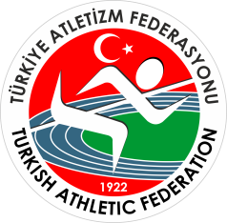 Gençlik ve Spor Bakanlığı Spor Genel Müdürlüğü Spor Faaliyetleri Daire Başkanlığı Okul Sporları Şubesi
CUMHURİYET KOŞUSU
ÇANAKKALE
BÜYÜK ERKEKLER VE MASTERLAR |  |  | 1500 M |  | 2025-10-23 13:00:00
TAKIM ÖDÜL
Sıra No | İli-Kulüp Adı |  |  |  | Takım Puanı
1 | ÇOMÜ |  |  |  | 8
2
3
4
ÖDÜLÜ VERECEKLER
1
2
3 | 10/23/25
4

